Map
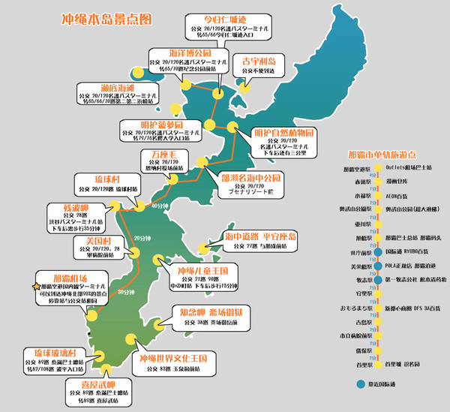
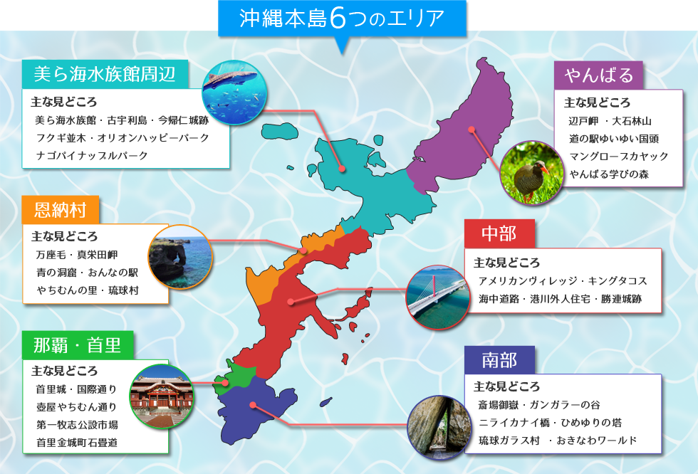
冲绳美丽海水族馆
美国村
首里城 第2名
万座毛
国际通 第7名

古宇利岛 第14名
沖縄県国頭郡

